Sheet1
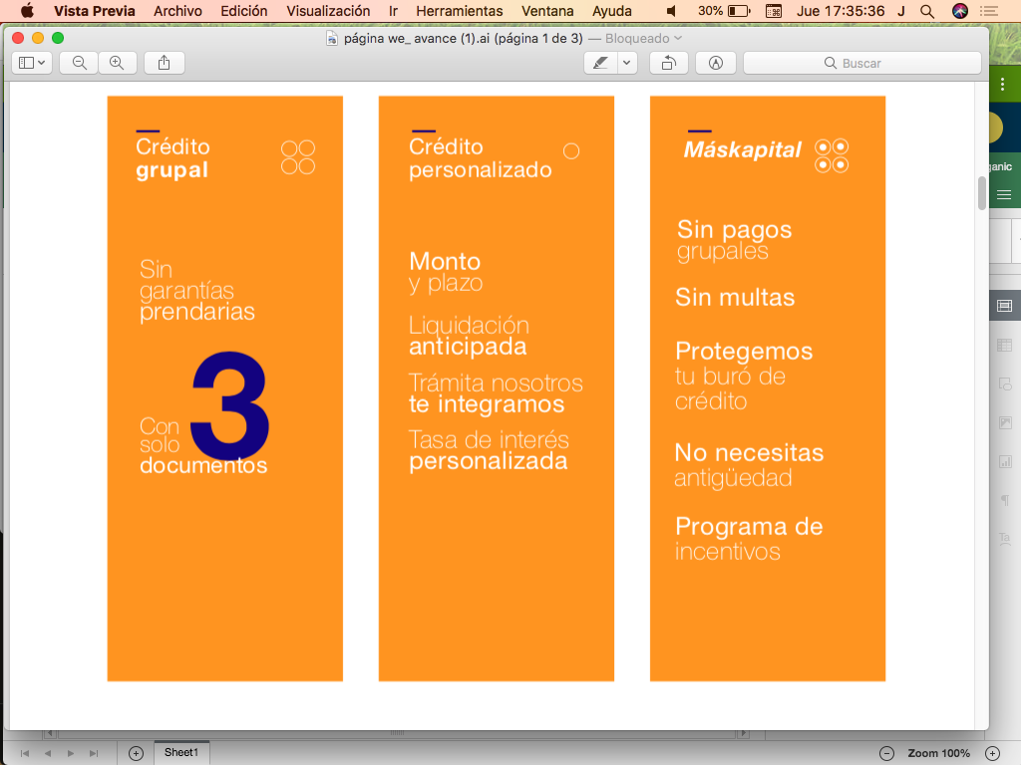
· | Animación superior "dinero"
· | Tabla de formula, calculo "Cuanto dinero necesitas?"
· | 3 Imagenes de sustitución

· | Colores en HX
 | · | Naranja
 | · | Azul
 | · | Blanco
 | ·
 | ·
· | Animación
 | Slideshow IMGs
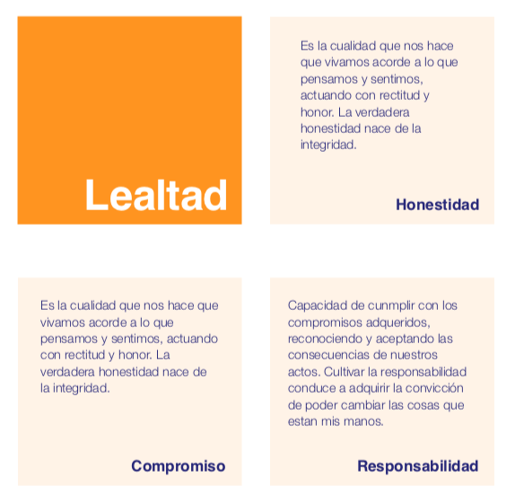
 | ltr, rtl

